SISTEMA_PLAZASPUBLICAS
 | REPORTE FOTOGRÁFICO - Plazas Públicas
Nombre de la Estacion: | PARIAMARCA
Nombre de Localidad: | CANTA
Fecha: | 02/06/2026 - 02/06/2026
Direccion: | Centro Poblado PARIAMARCA
ID site: | 1504010048
CRQ: | CRQ000000078962
Letrero de Localidad beneficiaria o GPS
 |  | 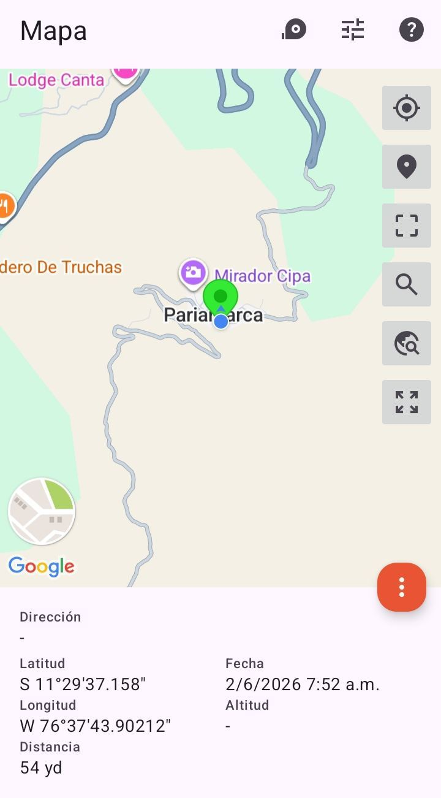

EQUIPOS CPE IDU: VERIFICAR ESTADO DE EQUIPOS, LED DE ALARMAS, LIMPIEZA TECNICA
ANTES |  |  | DURANTE | DESPUES
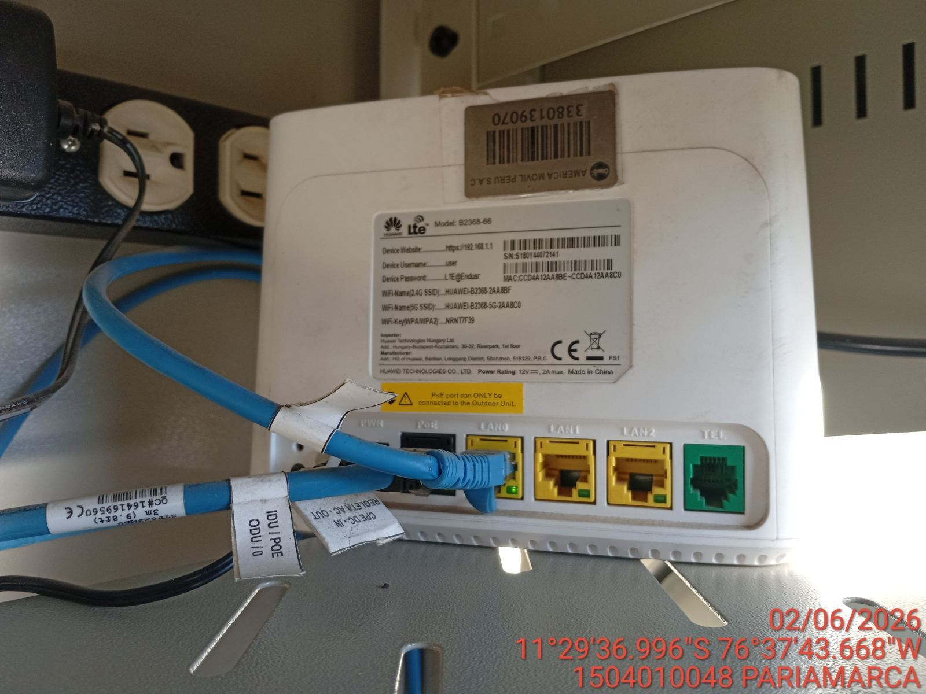 |  |  | 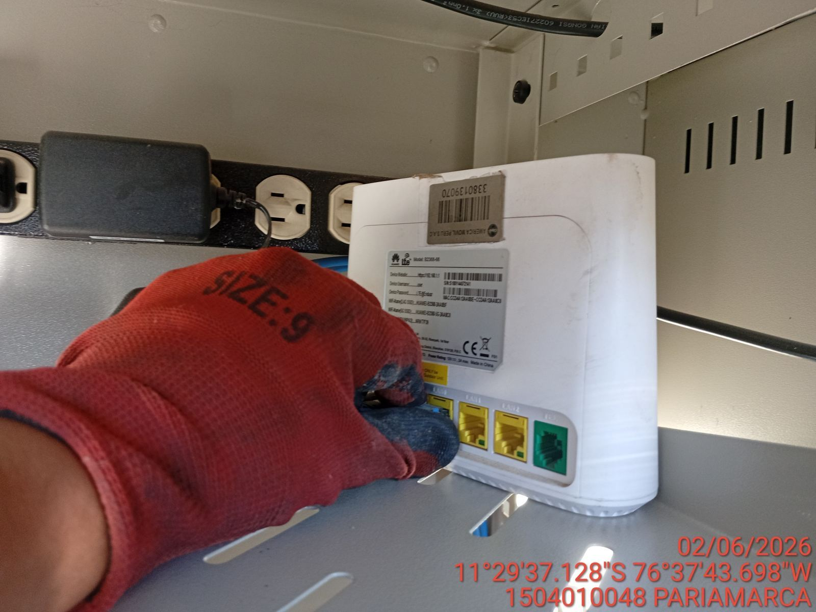 | 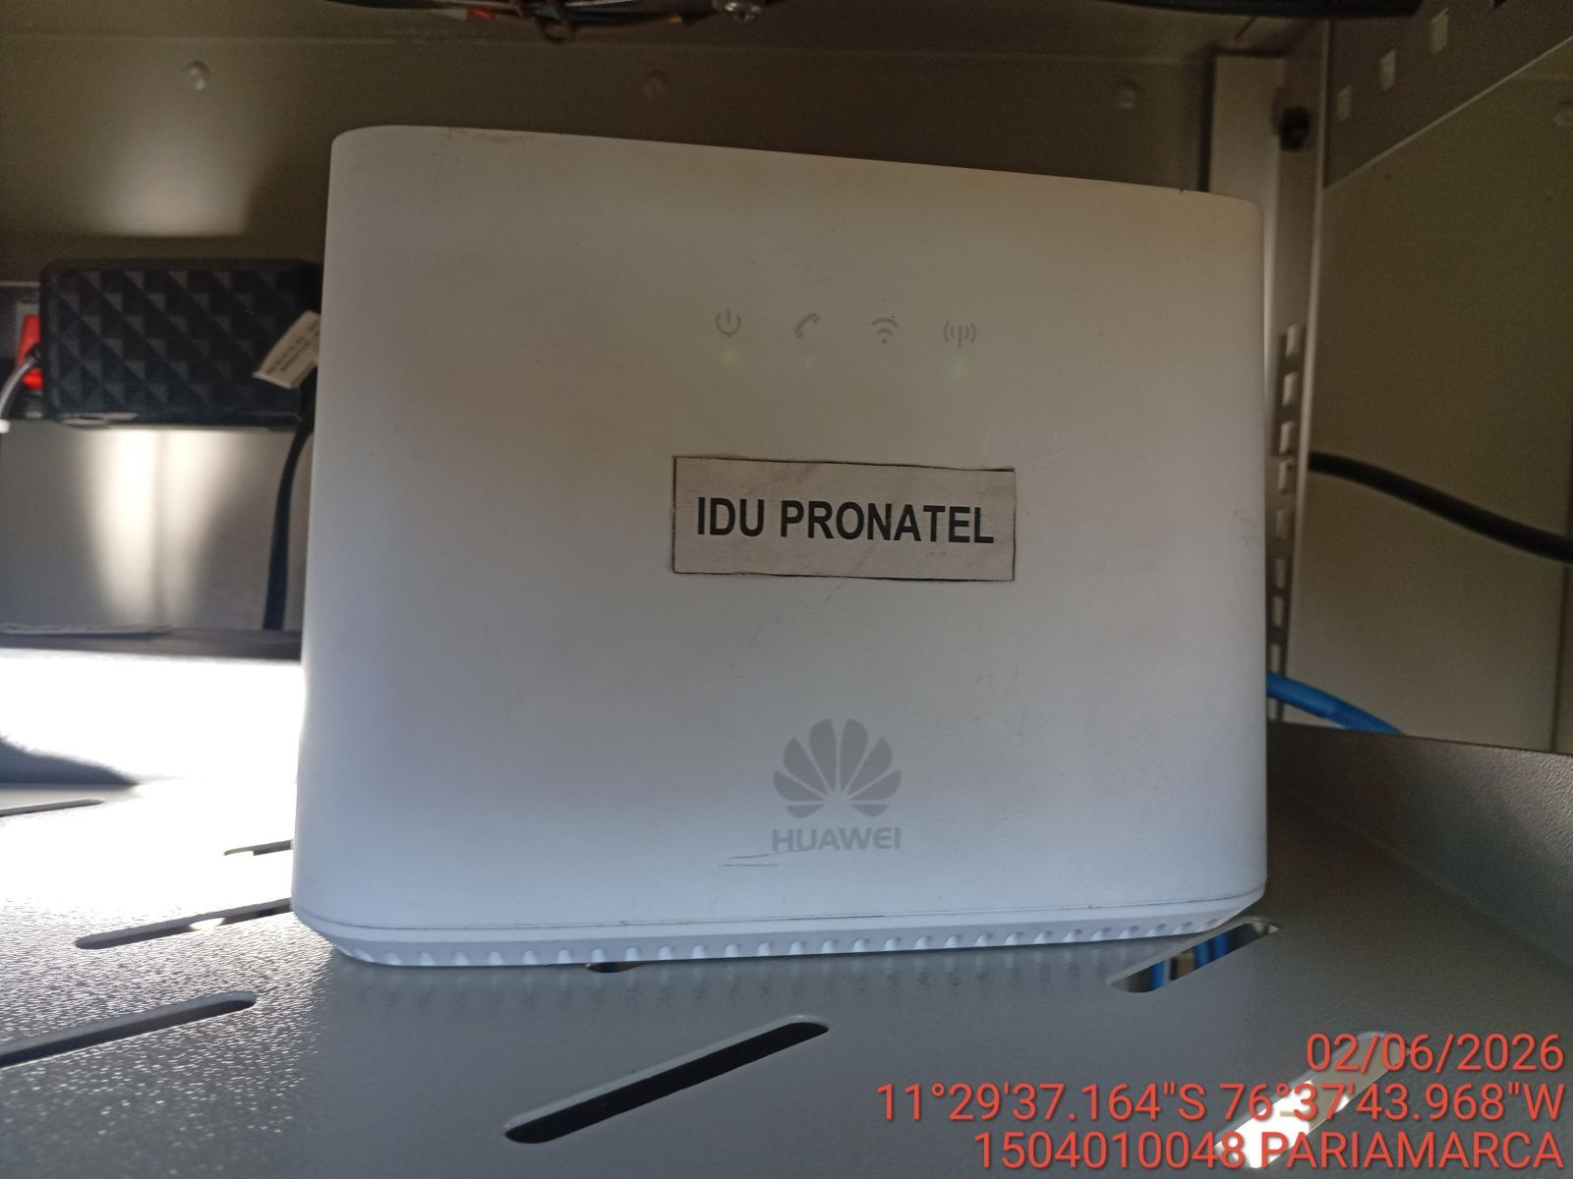

EQUIPOS CPE ODU, ACCESS POINT: VERIFICAR ESTADO DE EQUIPOS, LED DE ALARMAS, LIMPIEZA TECNICA
ANTES |  |  | DURANTE | DESPUES
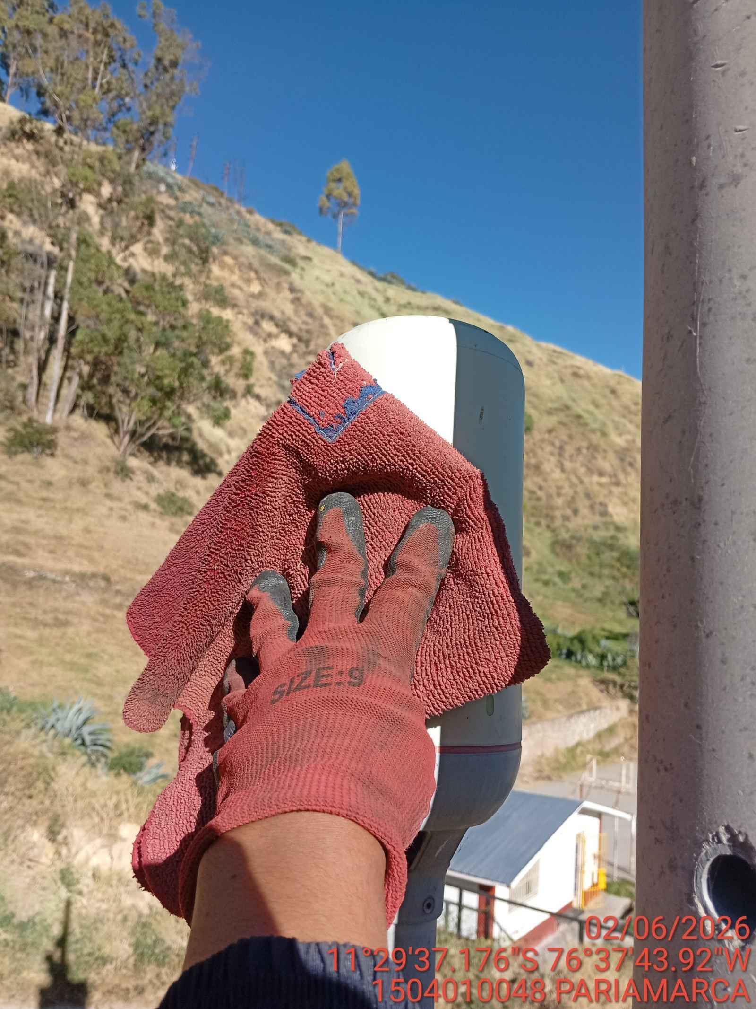 |  |  | 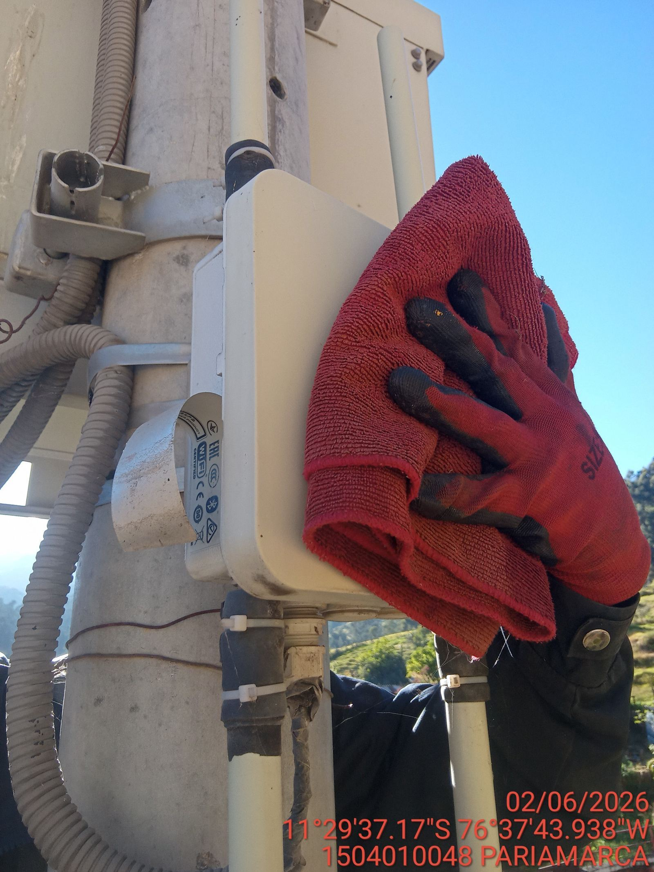 | 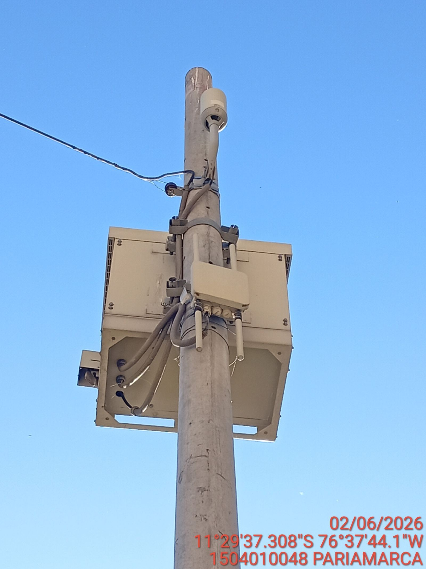

TARJETAS: AJUSTE DE ELEMENTOS Y CONEXIONES
ANTES |  |  | DURANTE | DESPUES
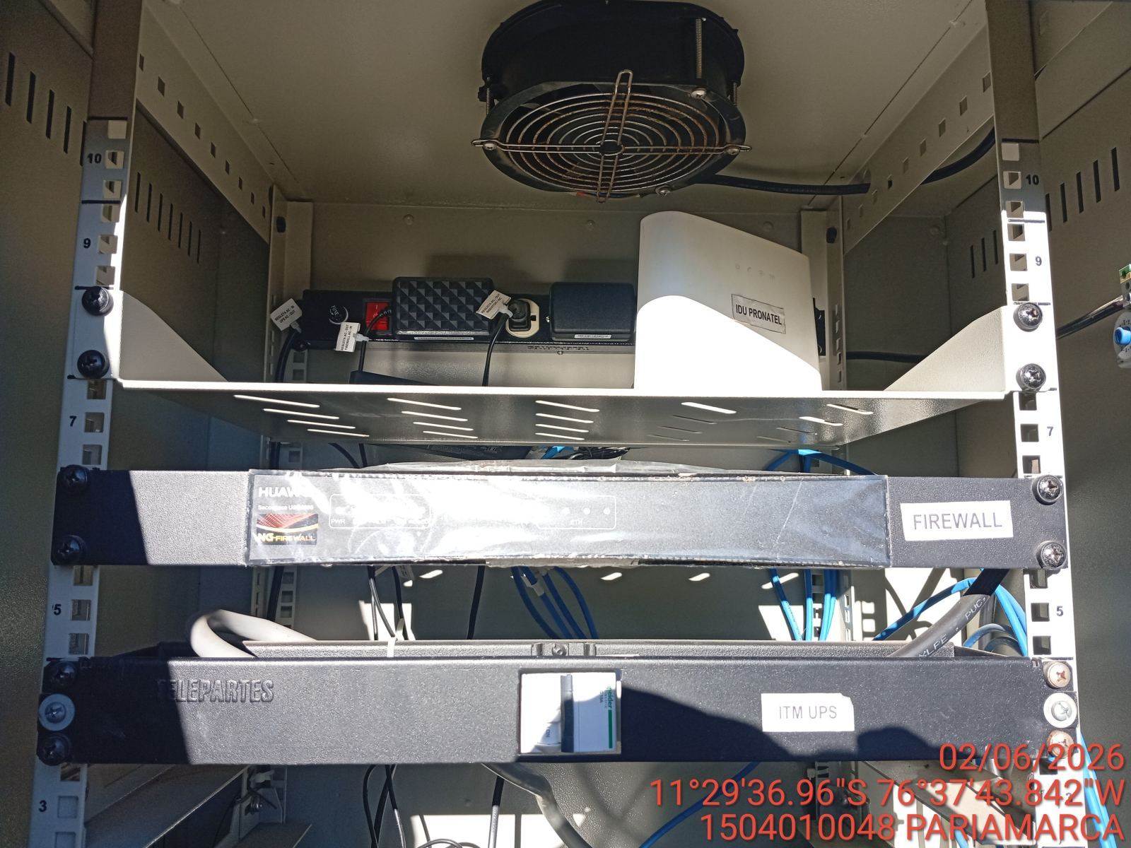 |  |  | 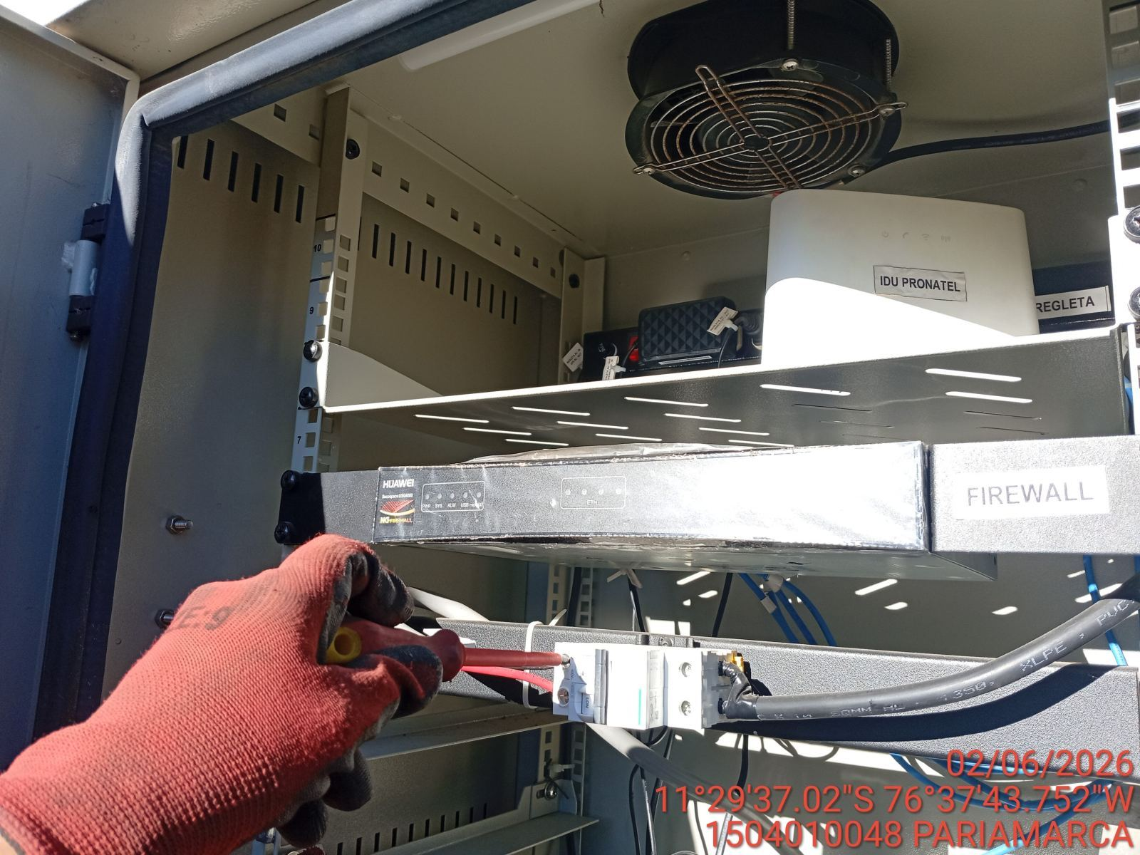 | 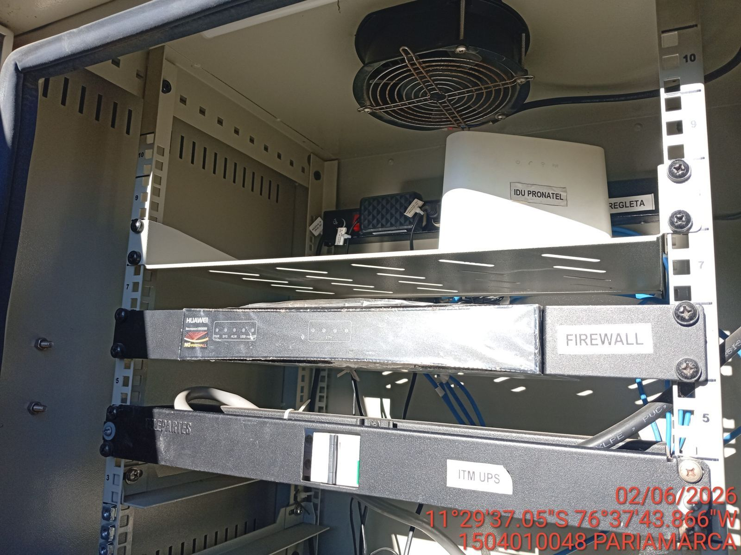

CABLES: LIMPIEZA TECNICA Y ORDENAMIENTO DE CABLES
ANTES |  |  | DURANTE | DESPUES
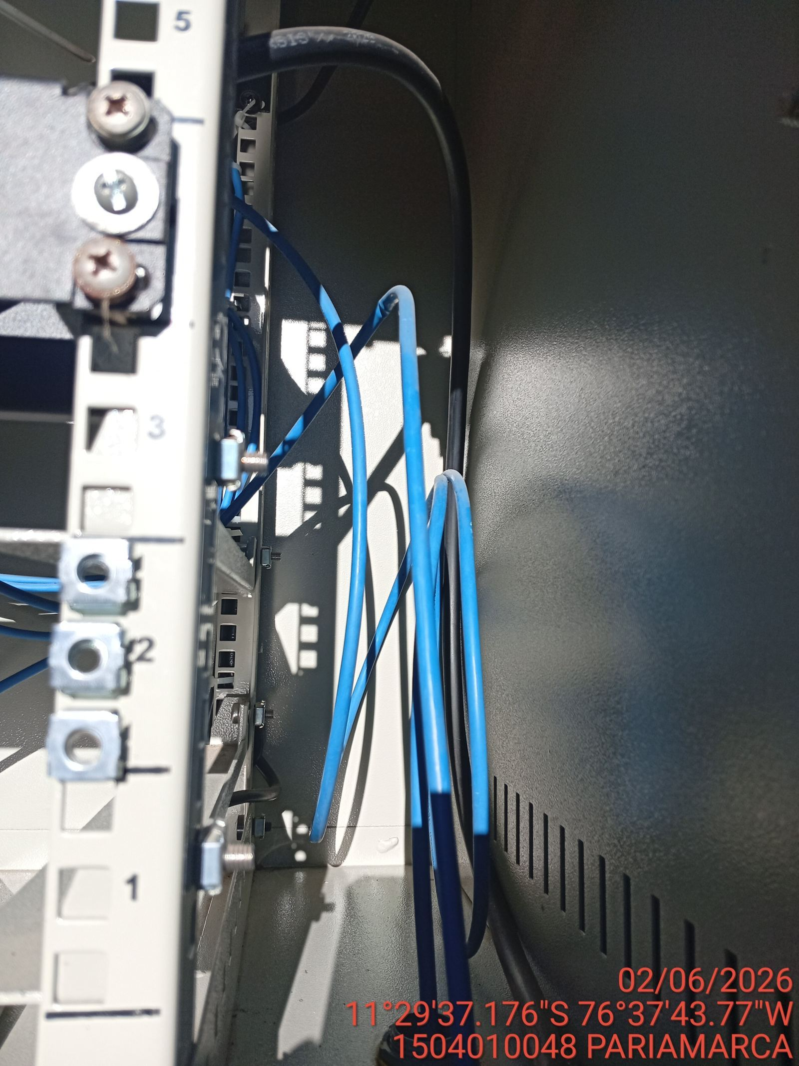 |  |  | 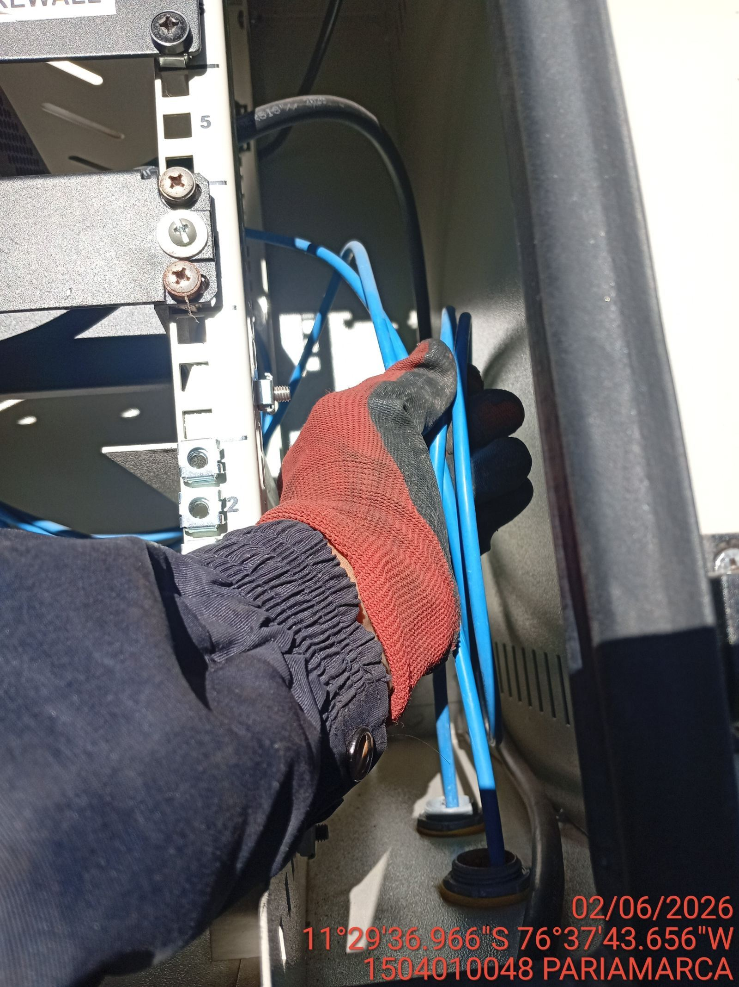 | 